AVAILABILITY
 |  |  |  |  | VERSACE COLLECTION |  |  |  | one size size 120 cm
RIF. | MODEL | PART | COLOR | PART DESCR. | COL .DESCR. | MATERIAL | MID CODE | REALE AGG. | PIC
RIF. 19 | V91009S | VM00046 | V000 | VIT.SOAVE | NERO/BLACK | 100%LE | ITARTFAR16FIO | 12
RIF. 20 | V91009S | VM00046 | V239 | VIT.SOAVE | TESTA DI MORO/DARK BROWN | 100%LE | ITARTFAR16FIO | 100 | 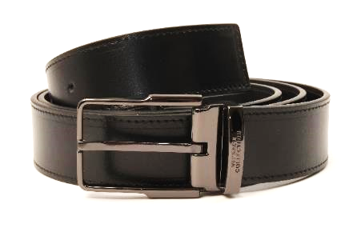
RIF. 33 | V91225S | VM00046 | V239 | VIT.SOAVE | TESTA DI MORO/DARK BROWN | 100%LE | ITSADSNC120FID | 20 | 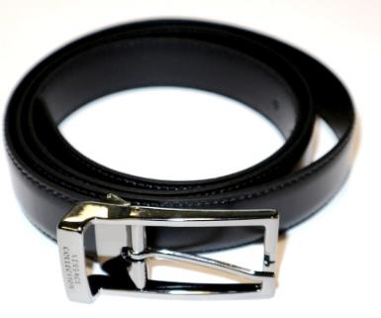
RIF. 36 | V91178S | VM00046 | V000 | VIT.SOAVE | NERO/BLACK | 100%LE | ITSADSNC120FID | 854 | 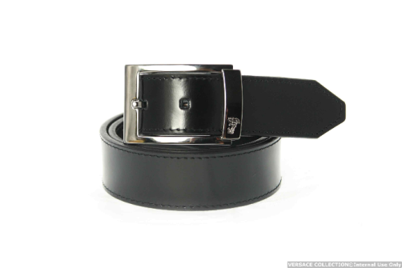
RIF. 37 | V91178S | VM00046 | V239 | VIT.SOAVE | TESTA DI MORO/DARK BROWN | 100%LE | ITSADSNC120FID | 293
RIF. 39 | V91205S | VM00046 | V239 |  | TESTA DI MORO/DARK BROWN | 100%LE | ITSADSNC120FID | 11 | 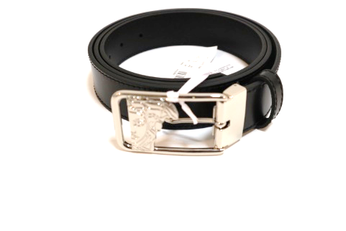

 |  |  |  |  |  |  |  | 1290

